修改
宁波品秀美容科技有限公司 宁波高新区江南路1528号高新科技广场2号楼10楼 电话：0574-27889688 传真：0574-27889655 sales@hair-brushes.com lucky@jsiu.com
订单
供货商： | 宁波瑾秀制刷科技有限公司 |  |  |  | 订单号 | 25AM026-1
电话： | 电话: +86-574-27889688 传真: +86-574-27889677 |  |  |  | 日期 | 2025年09月15日
联系人： | 史 |  |  |  | 订单安排人 | 孙诚昱
产品编号 | 产品图片 | 描述 | 数量/个 | 单价 | 金额 | 包装方式
Elasticbrush06 | 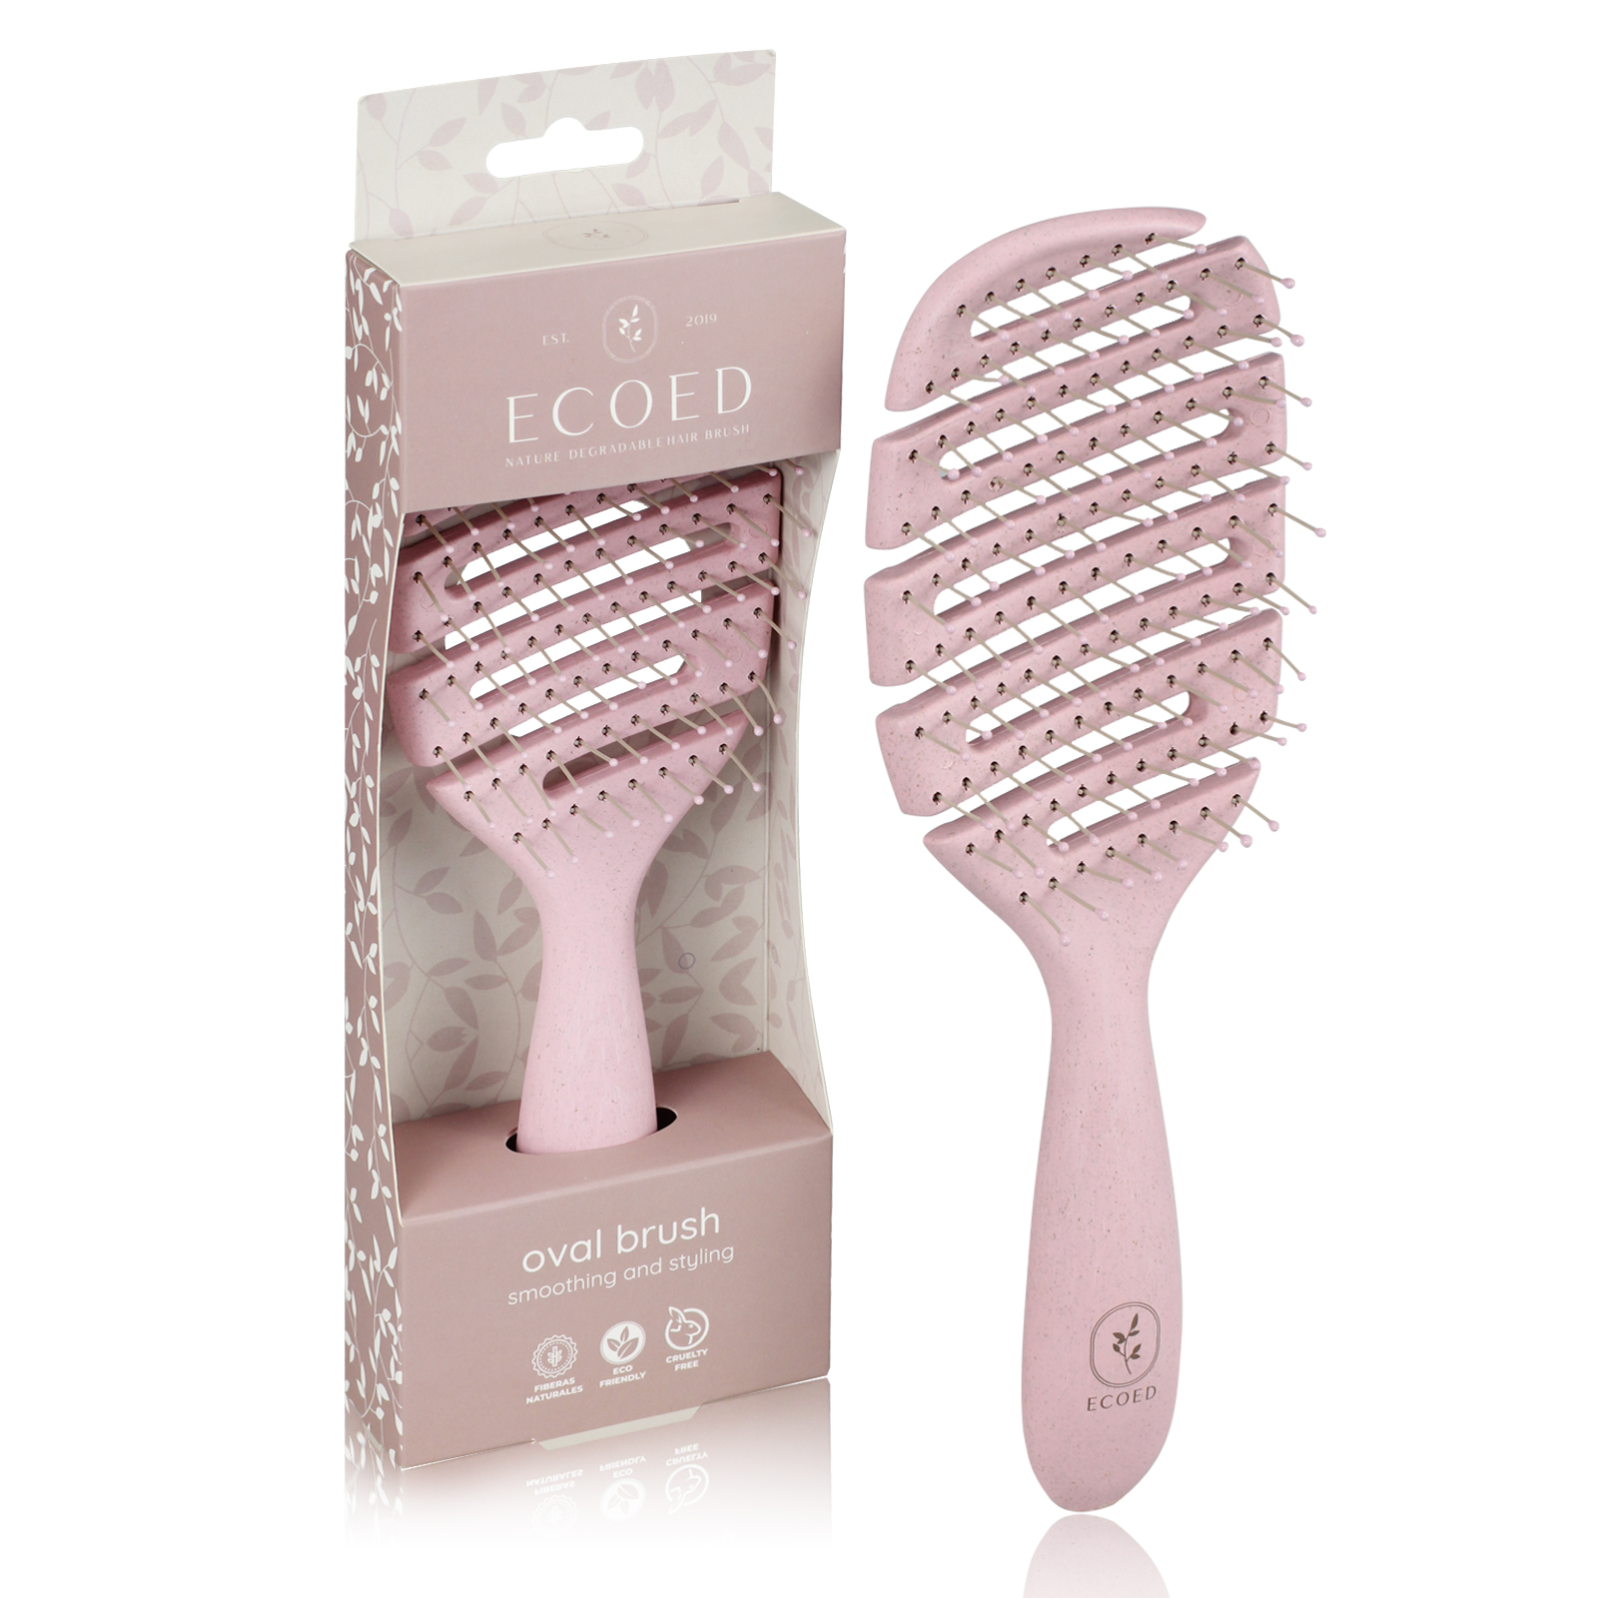 | 梳身半降解材料（用新材料防断裂）加麦秸秆699 C粉色，尼龙丝0.8mm灰色7529U尼龙针，潘通色号black 0961c ecoed logo同beter！染头颜色同梳体. 参考签样. 包装方式：白卡盒，卡盒我司供,120/24， | 2400PCS | ¥3.85 | ¥9,240.00 | 白卡盒，卡盒我司供

 |  |  | 2,400 |  | ¥9,240.00
 | 以上价格含税运含包装
进仓地址： | 收货信息是瑾秀：浙江宁波市余姚市陆埠镇五马工业区创利西路 15 号 18067420259 李万祥
付款方式: | 凭发票，出货45天付款 |  |  |  | 色卡 | Logo
交货时间: | 2025年10月30日
箱规: | 120/24
产前确认样:
出货样:
注意事项:
1：快速弯折120度，快速旋转120度不得断裂（20个样品最多一个）
2：注意柄部干净整洁，logo处清洁摸上去没有油
3：外箱单边不得超过60cm，重量不得超过20公斤
4：尼龙丝针注意不要大量明显弯曲
5：染头不能有坑(2个以上），（有坑一律次品）
6：染头不得粘连
7：每个外箱需要贴2个标签FBA标签一个，货代标签一个

 | 宁波品秀美容科技有限公司 |  |  | 宁波瑾秀制刷科技有限公司
 | ---------------------- |  |  | ----------------------

